흐름도
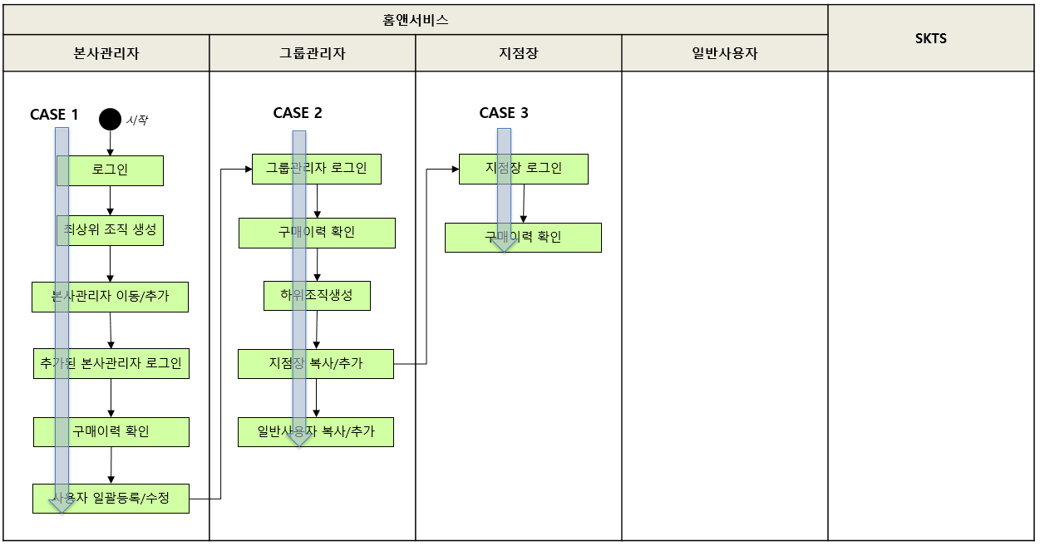
조직관리 테스트 시나리오(HNS_01) 흐름도

